MOULES
TRITAR AQUAFISH CONSULT (TAC)
*******************************************************************************************************************************************************************************************


 |  |  | BASE DE DONNEES - MOULES (Mytilus galloprovincialis) - Lagune de Bizerte - TUNISIE
 |  |  | TABLEAU CALCUL DES SURVIE ET POIDS UNITAIRES EN FONCTION DE l'AGE DU COQUILLAGE

MOULES POIDS NET & BRUT KG/ 1M CORDE / ETAPE
 | Corde (m) | BRUT /NET
CNM-M-1 | 1 | 1.8
MOURAD
Age (mois) | 0 | 0
CNM-M0 | 0.675 | 1.215
CNM+1 | 1.854 | 3.3372
CNM+2 | 2.79045 | 5.02281
CNM+3 | 3.52107 | 6.337926
CNM+4 | 4.0776615 | 7.3397907
GM1 | 4.487724 | 8.0779032
GM2 | 4.774997385 | 8.594995293
GM3 | 4.959938853 | 8.9278899354
GM4 | 5.0601420536 | 9.1082556964
GM5 | 5.0907052255 | 9.1632694058
GM6 | 5.0645543425 | 9.1161978164
GM7 | 4.9927265838 | 8.9869078508
GM8 | 4.8846188334 | 8.7923139002
GM9 | 4.7482053673 | 8.5467696612
GM10 | 4.5902284061 | 8.262411131
MS +1 | 4.4163647834 | 7.9494566102
MS +2 | 4.6418155731 | 8.3552680315
MS +3 | 5.0031545099 | 9.0056781178
ME+1 | 5.6285488236 | 10.131387883
ME+2 | 5.7951538688 | 10.431276964
ME+3 | 6.0727538968 | 10.930957014
MR+1 | 6.5651393479 | 11.817250826
MR+2 | 7.3857817664 | 13.294407179
MR+3+ | 8.8673695887 | 15.96126526
 |  |  |  |  |  | 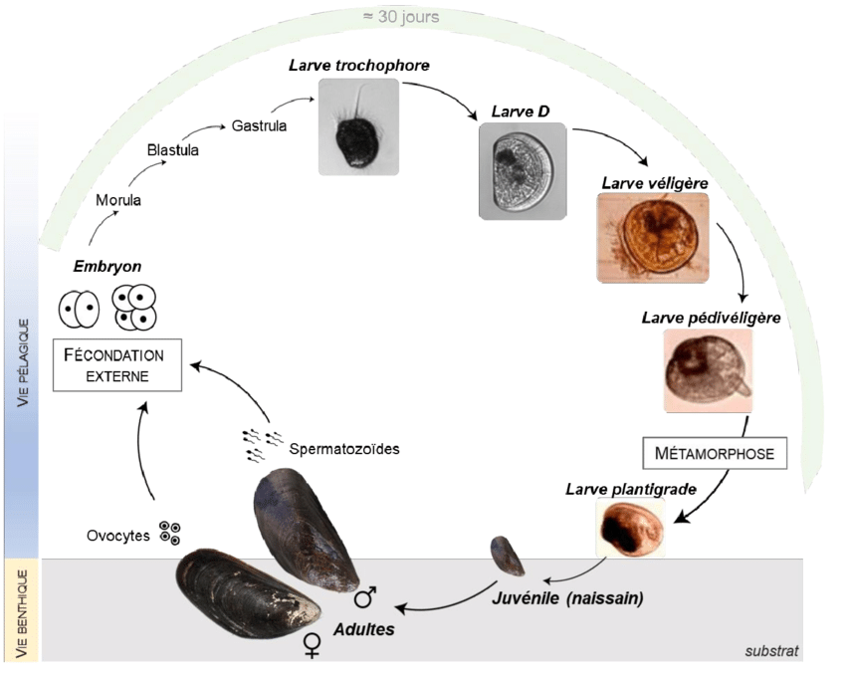
 |  |  |  |  |  |  |  |  |  |  |  |  |  | SURVIE -NBR-POIDS / ETAPE CORDE MOULES
Durée (Mois) | MOIS | LIB. ARTICLE | PHASES | ETAPES |  |  |  |  | NOM COMMERCIAL | COUL/AFFICH | U/KG | Poids/pce (g) | U/M | SURVIE | RESTE | POIDS NET | POIDS BRUT |  | POIDS NET | POIDS BRUT
 |  |  |  |  |  |  |  |  |  |  |  | valeur cible = | 2.73790 | % | u | KG/M | KG/M |  | KG/2M | KG/2M
 |  |  |  |  |  |  |  |  |  |  | "IA chatgpt : coiss. Naiss Moule |  | U/M
 |  |  |  | ETAPES |  |  |  |  |  |  | Galice (Esp) | g/mois | MOY U/M | Survie/etape |  | Corde (m) | BRUT /NET |  | Corde (m) | BRUT /NET
T-1 | NOV | PRE-GROSS.-NM | PRE-GROSSISSEMENT-NAISS MOULES | CNM-M-1 | IMAGE PROCESS | IMAGE MBV | Age (Mois) | Poids Moye (g/u) |  | 1 M | g/mois | 0.45 | 0.0 | 100% |  | 1.0 | 1.8 | vérif. | 2.0 | 1.8 | vérif.
 |  |  |  |  |  |  |  |  |  |  | Tx croiss/M | 0.92333333333
 |  | MOURAD |  | MOURAD |  |  | MOURAD |  |  |  |  | MOURAD | MOURAD | MOURAD
 |  |  |  | Age (mois) |  |  | Age (mois) |  |  |  |  | PM (g/u) | Survie (u/m) |  | Survie/t0 | Net (KG) | Brut (KG) |  | Net (KG) | Brut (KG) |  | 0.057
T0 | DEC | PG NM T0 | PRE-GROSSISSEMENT-NAISS MOULES | CNM-M0 |  |  | 0 | 0,002-0,005 |  | 1 M | 2,222 | 0.45 | 1,500.0 | 90% | 100% | 0.7 | 1.2 | 0.000 | 1.4 | 2.4 | 0.000 | 0.034
T0+1 | JANV | PG NM T1 | PRE-GROSSISSEMENT-NAISS MOULES | CNM+1 |  |  | 1 |  |  | 1 M | 728 | 1.4 | 1,350.0 | 90% | 90% | 1.9 | 3.3 | 0.000 | 3.7 | 6.7 | 0.000
T0+2 | FÉVR | PG NM T2 | PRE-GROSSISSEMENT-NAISS MOULES | CNM+2 |  |  | 2 |  |  | 1 M | 435 | 2.3 | 1,215.0 | 90% | 81% | 2.8 | 5.0 | 0.000 | 5.6 | 10.0 | 0.000
T0+3 | MARS | PG NM T3 | PRE-GROSSISSEMENT-NAISS MOULES | CNM+3 | 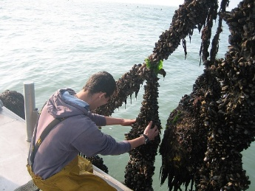 | 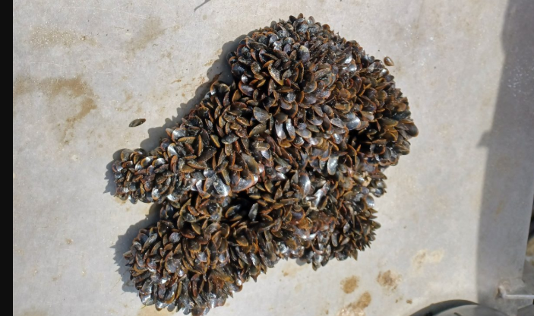 | 3 |  |  | 1 M | 311 | 3.2 | 1,093.5 | 90% | 73% | 3.5 | 6.3 | 0.000 | 7.0 | 12.7 | 0.000
T0+4 | AVR | PG NM T4 | PRE-GROSSISSEMENT-NAISS MOULES | CNM+4 |  |  | 4 |  |  | 1 M | 241 | 4.1 | 984.2 | 90% | 66% | 4.1 | 7.3 | 0.000 | 8.2 | 14.7 | 0.000
T0+5 | MAI | GROSS.-M1 | GROSSISSEMENT-MOULES | GM1 |  |  | 5 |  |  | 1 M | 197 | 5.1 | 885.7 | 90% | 59% | 4.5 | 8.1 | 0.000 | 9.0 | 16.2 | 0.000
T0+6 | JUIN | GROSS.-M2 | GROSSISSEMENT-MOULES | GM2 |  |  | 6 |  |  | 1 M | 167 | 6.0 | 797.2 | 90% | 53% | 4.8 | 8.6 | 0.000 | 9.5 | 17.2 | 0.000
T0+7 | JUIL | GROSS.-M3 | GROSSISSEMENT-MOULES | GM3 |  |  | 7 |  |  | 1 M | 145 | 6.9 | 717.4 | 90% | 48% | 5.0 | 8.9 | 0.000 | 9.9 | 17.9 | 0.000
T0+8 | AOÛT | GROSS.-M4 | GROSSISSEMENT-MOULES | GM4 |  |  | 8 |  |  | 1 M | 128 | 7.8 | 645.7 | 90% | 43% | 5.1 | 9.1 | 0.000 | 10.1 | 18.2 | 0.000
T0+9 | SEPT | GROSS.-M5 | GROSSISSEMENT-MOULES | GM5 |  |  | 9 |  |  | 1 M | 114 | 8.8 | 581.1 | 90% | 39% | 5.1 | 9.2 | 0.000 | 10.2 | 18.3 | 0.000
T0+10 | OCT | GROSS.-M6 | GROSSISSEMENT-MOULES | GM6 |  |  | 10 |  |  | 1 M | 103 | 9.7 | 523.0 | 90% | 35% | 5.1 | 9.1 | 0.000 | 10.1 | 18.2 | 0.000
T0+11 | NOV | GROSS.-M7 | GROSSISSEMENT-MOULES | GM7 |  |  | 11 |  |  | 1 M | 94 | 10.6 | 470.7 | 90% | 31% | 5.0 | 9.0 | 0.000 | 10.0 | 18.0 | 0.000
T0+12 | DÉC | GROSS.-M8 | GROSSISSEMENT-MOULES | GM8 |  |  | 12 |  |  | 1 M | 87 | 11.5 | 423.6 | 90% | 28% | 4.9 | 8.8 | 0.000 | 9.8 | 17.6 | 0.000
T0+13 | JANV | GROSS.-M9 | GROSSISSEMENT-MOULES | GM9 |  |  | 13 |  |  | 1 M | 80 | 12.5 | 381.3 | 90% | 25% | 4.7 | 8.5 | 0.000 | 9.5 | 17.1 | 0.000
T0+14 | FÉVR | GROSS.-M10 | GROSSISSEMENT-MOULES | GM10 |  |  | 14 |  |  | 1 M | 75 | 13.4 | 343.2 | 90% | 23% | 4.6 | 8.3 | 0.000 | 9.2 | 16.5 | 0.000
T0+15 | MARS | COM - MS1 | MOULES COMMERCIALES | MS +1 |  |  | 15 |  | MOULE SUPER | 1 M | 70 | 14.3 | 308.8 | 90% | 21% | 4.4 | 7.9 | 0.000 | 8.8 | 15.9 | 0.000
T0+16 | AVR | COM - MS2 | MOULES COMMERCIALES | MS +2 |  |  | 16 |  | MOULE SUPER | 1 M | 60 | 16.7 | 278.0 | 90% | 19% | 4.6 | 8.4 | 0.000 | 9.3 | 16.7 | 0.000
T0+17 | MAI | COM - MS3 | MOULES COMMERCIALES | MS +3 |  |  | 17 |  | MOULE SUPER | 1 M | 50 | 20.0 | 250.2 | 90% | 17% | 5.0 | 9.0 | 0.000 | 10.0 | 18.0 | 0.000
T0+18 | JUIN | COM- ME1 | MOULES COMMERCIALES | ME+1 | 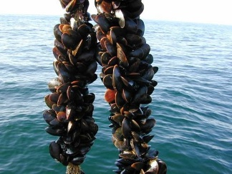 | 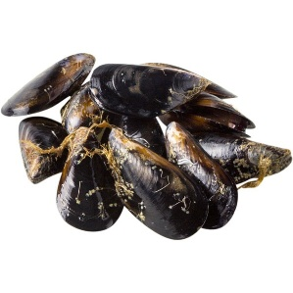 | 18 |  | MOULE EXTRA | 1 M | 40 | 25.0 | 225.1 | 90% | 15% | 5.6 | 10.1 | 0.000 | 11.3 | 20.3 | 0.000
T0+19 | JUIL | COM- ME2 | MOULES COMMERCIALES | ME+2 |  |  | 19 |  | MOULE EXTRA | 1 M | 35 | 28.6 | 202.6 | 90% | 14% | 5.8 | 10.4 | 0.000 | 11.6 | 20.9 | 0.000
T0+20 | AOÛT | COM- ME3 | MOULES COMMERCIALES | ME+3 |  |  | 20 |  | MOULE EXTRA | 1 M | 30 | 33.3 | 182.4 | 90% | 12% | 6.1 | 10.9 | 0.000 | 12.1 | 21.9 | 0.000
T0+21 | SEPT | COM-MR1 | MOULES COMMERCIALES | MR+1 |  |  | 21 |  | MOULE ROYALE | 1 M | 25 | 40.0 | 164.1 | 90% | 11% | 6.6 | 11.8 | 0.000 | 13.1 | 23.6 | 0.000
T0+22 | OCT | COM-MR2 | MOULES COMMERCIALES | MR+2 |  |  | 22 |  | MOULE ROYALE | 1 M | 20 | 50.0 | 147.7 | 90% | 10% | 7.4 | 13.3 | 0.000 | 14.8 | 26.6 | 0.000
T0+23 | NOV | COM-MR3 | MOULES COMMERCIALES | MR+3+ |  |  | 23 |  | MOULE ROYALE | 1 M | 15 | 66.7 | 132.9 | 90% | 9% | 8.9 | 16.0 | 0.000 | 17.7 | 31.9 | 0.000
 |  | 1

 |  |  |  |  |  |  |  |  |  |  |  | survie
lien BD logiciel ASC |  | https://municipaliternumerique.com/

Courbe croissance Moule (X= Age (mois) / Y = Poids unitaire (g))

Survie en nombre des moules en corde (u/m)

HUITRES
TRITAR AQUAFISH CONSULT (TAC)
*******************************************************************************************************************************************************************************************

 |  |  | BASE DE DONNEES - HUITRES (Crassostrea gigas) - Lagune de Bizerte - TUNISIE
 |  |  | TABLEAU CALCUL DES SURVIE ET POIDS UNITAIRE EN FONCTION DE l'AGE DU COQUILLAGE

 |  |  |  |  |  |  |  |  |  |  |  | SURVIE -NBR-POIDS / ETAPE |  |  |  | CORDRE HUITRE DE (m) |  | 1 |  | CORDRE HUITRE DE (m) |  | 3
Durée (Mois) | MOIS | LIB. ARTICLE | PHASES | ETAPES |  |  | NOM COMMERCIAL | COUL/AFFICH | U/KG | Poids/pce (g) | MOY g/U | SURVIE | RESTE | POIDS NET | POIDS BRUT |  | POIDS NET | POIDS BRUT |  |  | POIDS NET | POIDS BRUT
 |  |  |  |  |  |  |  |  |  | valeur cible = | 2.73790 | % | u | g | g |  | kg | kg |  |  | kg | kg
 |  |  |  | * FRANCE NAISS / NH-T6 = 5000 à 8000 PCES/KG= 0,125-0,200 g/u |  |  |  |  |  |  | MOURAD | MOURAD |  |  | 2.0 | MOURAD | MOURAD | 2.0 |  |  |  | 2.0
 |  |  |  | ETAPES | IMAGE 0 | IMAGE 1 |  |  |  |  | MOY g/U |  |  | Net (g/u/étape) | Brut (g/u/étape) | PCES/M | Net kg/m | Brut kg/m | nbr douz/cde | PCES/M | Net kg/m | Brut kg/m | nbr douz/cde
T0 | JANV | PRE-GROSS.-NH | PRE-GROSSISSEMENT-NAISS HUITRES | NH+1 |  |  |  | 1 H | *NH-T6 | 0,125-0,200 g | 0.16 | 97% | 1.00 | 0.16 | 0.33 | 30 | 0.005 | 0.010 | 2.5 | 90 | 0.015 | 0.029 | 7.5 | 0.000
T0+1 | FÉVR | PRE-GROSS.-NH | PRE-GROSSISSEMENT-NAISS HUITRES | NH+2 |  | 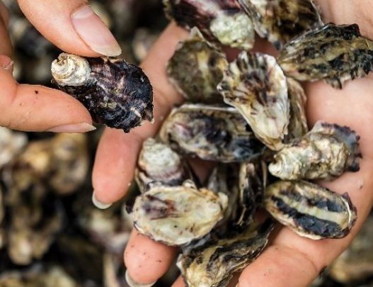 |  | 1 H |  |  | 0.44 | 97% | 0.97 | 0.43 | 0.86 | 29.1 | 0.013 | 0.026 | 2.4 | 87.3 | 0.039 | 0.078 | 7.3 | 0.000
T0+2 | MARS | PRE-GROSS.-NH | PRE-GROSSISSEMENT-NAISS HUITRES | NH+3 |  |  |  | 1 H |  |  | 1.22 | 97% | 0.94 | 1.15 | 2.29 | 28.2 | 0.034 | 0.069 | 2.4 | 84.7 | 0.103 | 0.206 | 7.1 | 0.000
T0+3 | AVR | GROSS.-H | GROSSISSEMENT-HUITRES | GH+1 |  | 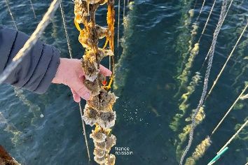 |  | 1 H | CIMENTAGE NH/CORDE |  | 3.34 | 97% | 0.91 | 3.04 | 6.09 | 27.4 | 0.091 | 0.183 | 2.3 | 82.1 | 0.274 | 0.548 | 6.8 | 0.000
T0+4 | MAI | GROSS.-H | GROSSISSEMENT-HUITRES | GH+2 |  |  |  | 1 H |  |  | 9.13 | 97% | 0.89 | 8.08 | 16.17 | 26.6 | 0.243 | 0.485 | 2.2 | 79.7 | 0.728 | 1.455 | 6.6 | 0.000
T0+5 | JUIN | GROSS.-H | GROSSISSEMENT-HUITRES | GH+3 |  |  |  | 1 H |  | 21-29 g | 25.00 | 97% | 0.86 | 21.47 | 42.94 | 25.8 | 0.644 | 1.3 | 2.1 | 77.3 | 1.9 | 3.9 | 6.4 | 0.000
T0+6 | JUIL | H-COMMERCIALES | HUITRES COMMERCIALES | H5 | 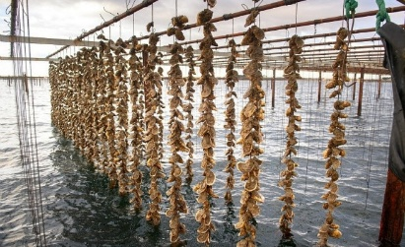 |  | HUITRE N°5 | 1 H |  | 30-45 g | 37.5 | 97% | 0.83 | 31.24 | 62.47 | 25.0 | 0.9 | 1.9 | 2.1 | 75.0 | 2.8 | 5.6 | 6.2 | 0.000
T0+7 | AOÛT | H-COMMERCIALES | HUITRES COMMERCIALES | H4 |  |  | HUITRE N°4 | 1 H |  | 46-65 g | 55.5 | 97% | 0.81 | 44.84 | 89.69 | 24.2 | 1.3 | 2.7 | 2.0 | 72.7 | 4.0 | 8.1 | 6.1 | 0.000
T0+8 | SEPT | H-COMMERCIALES | HUITRES COMMERCIALES | H3 |  |  | HUITRE N°3 | 1 H | 2025-10-30 | 66-85g | 75.5 | 97% | 0.78 | 59.17 | 118.35 | 23.5 | 1.8 | 3.6 | 2.0 | 70.5 | 5.3 | 10.7 | 5.9 | 0.000
T0+9 | OCT | H-COMMERCIALES | HUITRES COMMERCIALES | H2 |  |  | HUITRE N°2 | 1 H | 0.970 | 86-120 g | 103.0 | 97% | 0.76 | 78.30 | 156.61 | 22.8 | 2.3 | 4.7 | 1.9 | 68.4 | 7.0 | 14.1 | 5.7 | 0.000
T0+10 | NOV | H-COMMERCIALES | HUITRES COMMERCIALES | H1 |  |  | HUITRE N°1 | 1 H |  | 121-150 g | 135.5 | 97% | 0.74 | 99.92 | 199.84 | 22.1 | 3.0 | 6.0 | 1.8 | 66.4 | 9.0 | 18.0 | 5.5 | 0.000
T0+11 | DÉC | H-COMMERCIALES | HUITRES COMMERCIALES | H0 |  | 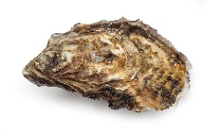 | HUITRE N°0 | 1 H |  | 151-175 g | 163.0 | 97% | 0.72 | 116.59 | 233.19 | 21.5 | 3.5 | 7.0 | 1.8 | 64.4 | 10.5 | 21.0 | 5.4 | 0.000
T0+12 | JANV | H-COMMERCIALES | HUITRES COMMERCIALES | H00 |  |  | HUITRE N°00 | 1 H |  | 176-200 g | 188.0 | 97% | 0.69 | 130.44 | 260.88 | 20.8 | 3.9 | 7.8 | 1.7 | 62.4 | 11.7 | 23.5 | 5.2 | 0.000
T0+13 | FÉVR | H-COMMERCIALES | HUITRES COMMERCIALES | H000 |  |  | HUITRE N°000 | 1 H |  | 201-225 g | 213.0 | 97% | 0.67 | 143.35 | 286.71 | 20.2 | 4.3 | 8.6 | 1.7 | 60.6 | 12.9 | 25.8 | 5.0 | 0.000
T0+14 | MARS | H-COMMERCIALES | HUITRES COMMERCIALES-Hors Normes | H000+1 |  |  | HUITRE N°000+ | 1 H |  | 226-250 g | 238.0 | 97% | 0.65 | 155.38 | 310.75 | 19.6 | 4.7 | 9.3 | 1.6 | 58.8 | 14.0 | 28.0 | 4.9 | 0.000
T0+15 | AVR | H-COMMERCIALES | HUITRES COMMERCIALES-Hors Normes | H000+2 |  |  | HUITRE N°000+ | 1 H |  | 251-275 g | 275.5 | 97% | 0.63 | 174.46 | 348.92 | 19.0 | 5.2 | 10.5 | 1.6 | 57.0 | 15.7 | 31.4 | 4.7 | 0.000
T0+16 | MAI | H-COMMERCIALES | HUITRES COMMERCIALES-Hors Normes | H000+3 |  |  | HUITRE N°000+ | 1 H |  | 276-300 g | 288.0 | 97% | 0.61 | 176.91 | 353.81 | 18.4 | 5.3 | 10.6 | 1.5 | 55.3 | 15.9 | 31.8 | 4.6 | 0.000
T0+17 | JUIN | H-COMMERCIALES | HUITRES COMMERCIALES-Hors Normes | H000+4 |  |  | HUITRE N°000+ | 1 H |  | 301-325 g | 313.0 | 97% | 0.60 | 186.49 | 372.99 | 17.9 | 5.6 | 11.2 | 1.5 | 53.6 | 16.8 | 33.6 | 4.5 | 0.000
T0+18 | JUILLET | H-COMMERCIALES | HUITRES COMMERCIALES-Hors Normes | H000+5 |  |  | HUITRE N°000+ | 1 H |  | 326-350 g | 338.0 | 97% | 0.58 | 195.35 | 390.70 | 17.3 | 5.9 | 11.7 | 1.4 | 52.0 | 17.6 | 35.2 | 4.3 | 0.000
T0+19 | AOÛT | H-COMMERCIALES | HUITRES COMMERCIALES-Hors Normes | H000+6 |  |  | HUITRE N°000+ | 1 H |  | 351-375 g | 363.0 | 97% | 0.56 | 203.50 | 407.00 | 16.8 | 6.1 | 12.2 | 1.4 | 50.5 | 18.3 | 36.6 | 4.2 | 0.000
T0+20 | SEPTEMBRE | H-COMMERCIALES | HUITRES COMMERCIALES-Hors Normes | H000+7 |  |  | HUITRE N°000+ | 1 H |  | 376-400 g | 388.0 | 97% | 0.54 | 210.99 | 421.98 | 16.3 | 6.3 | 12.7 | 1.4 | 48.9 | 19.0 | 38.0 | 4.1 | 0.000
 |  |  |  |  |  |  |  |  |  |  |  |  |  |  |  |  |  |  |  |  | 0.000 | 0.000 | 0 | 0.000

HUITRES POIDS NET & BRUT (g/ PIECE/ ETAPE)
lien BD logiciel ASC |  | https://municipaliternumerique.com/

